共通部分（２．３．４のみ）
①サイドバー | ②ヘッダー

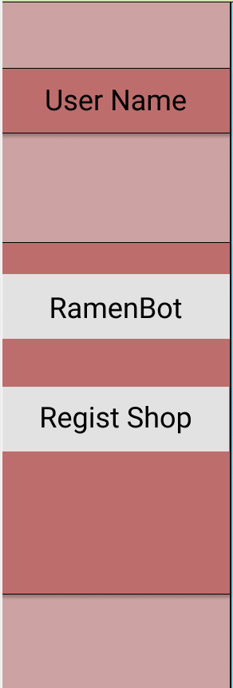

外食提案機能ページへ遷移
トップページへ遷移

マスタメンテンナンスページへ遷移

１．ログイン
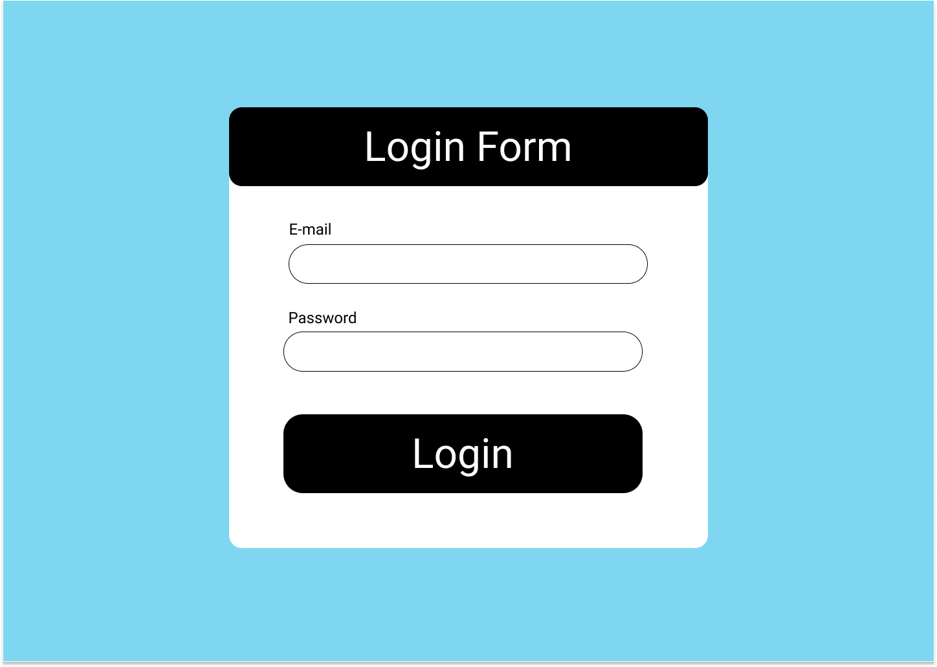

登録されているユーザのEmailを入力する。

登録されているユーザのPasswordを入力する。

EmailとPasswordを入力したのち、Loginボタンをクリック。
登録されているユーザであればトークンを発行し、ログインできる。

２．トップページ
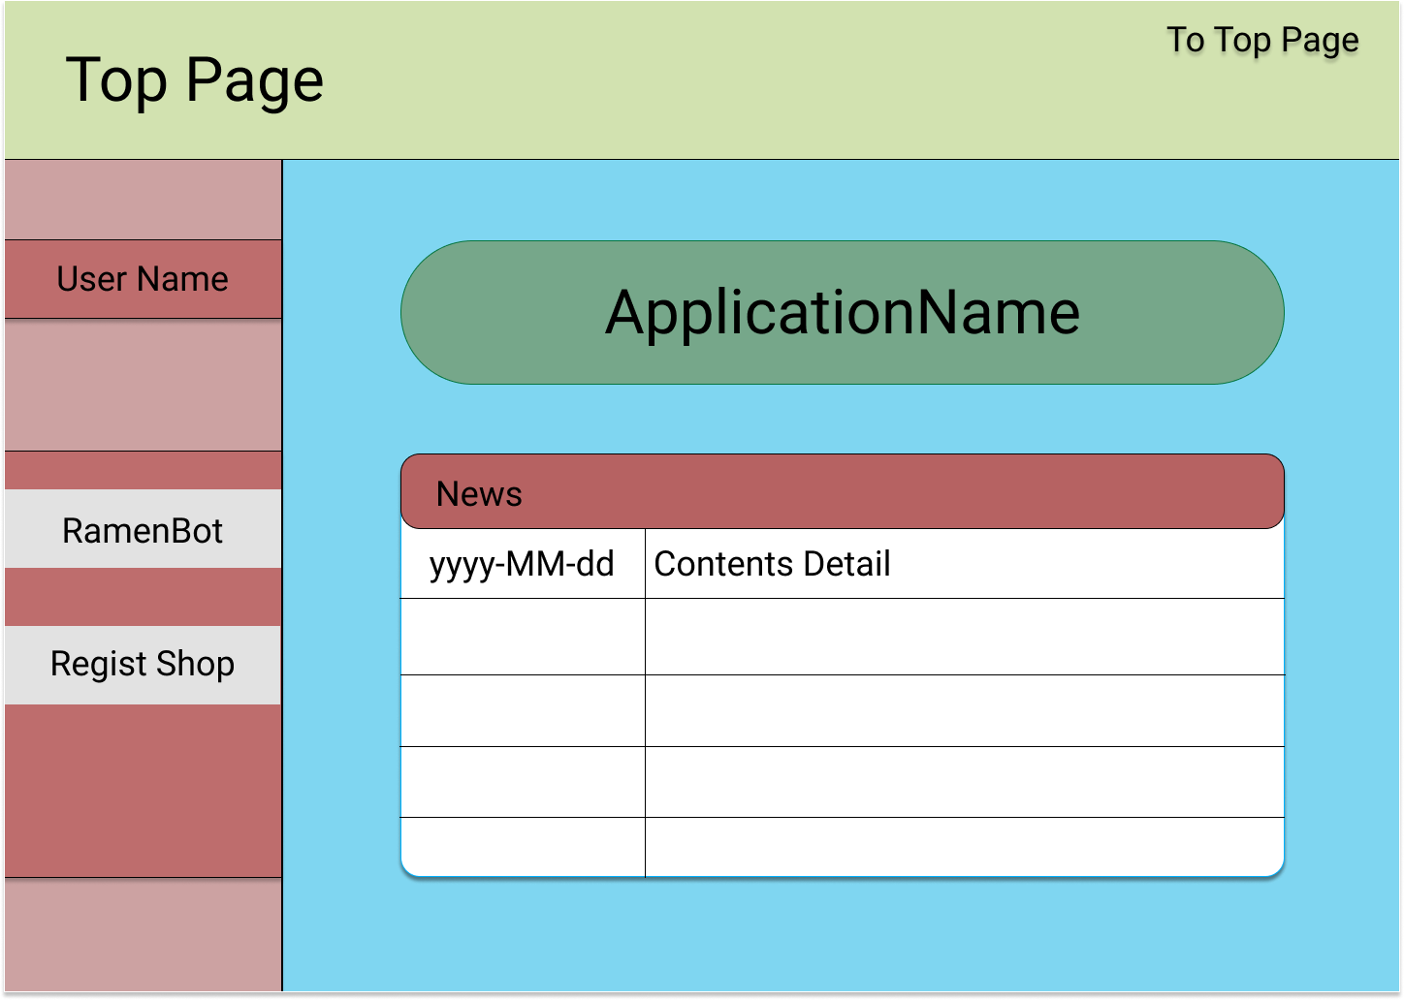
FirebaseAuthentication
からアクセストークンによって
ログインしているユーザの
名前を表示する。
1.トップページを
表示する。

Food Composer

3.外食提案機能を
表示する。

DB お知らせテーブル (t_news) から
最新の5件だけ呼び出し、表示する。

4.マスタメンテナンスを
表示する。

３．外食提案機能
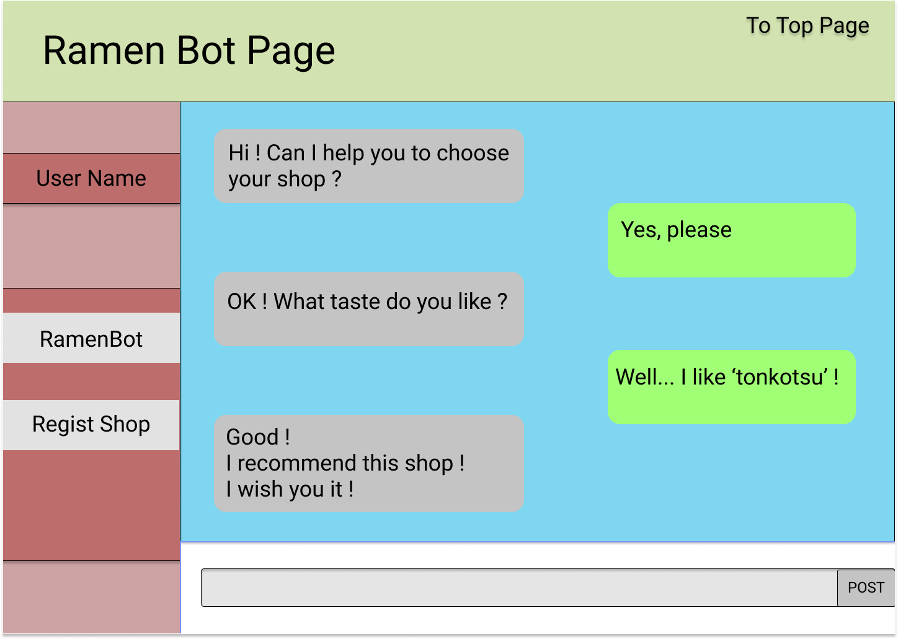
1.トップページを
表示する。

3.外食提案機能を
表示する。

4.マスタメンテナンスを
表示する。

フローチャート
・janreCdをセット
・janreCdから味API呼び出し
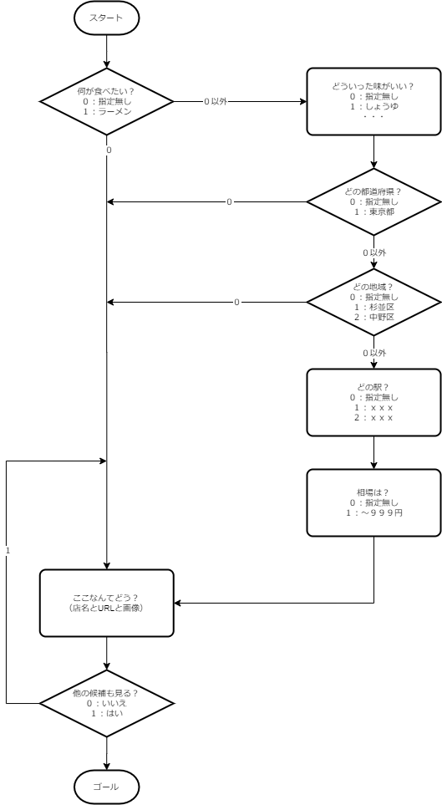

・tasteCdをセット

・prefectureCdをセット
・prefectureCdから立地API呼び出し

・placeCdをセット
・placeCdから駅API呼び出し
・セットされた情報を元に店APIを呼び出し

・stationCdをセット

・相場をセット

・セットされた情報を元に店APIを呼び出し

４．マスタメンテナンス
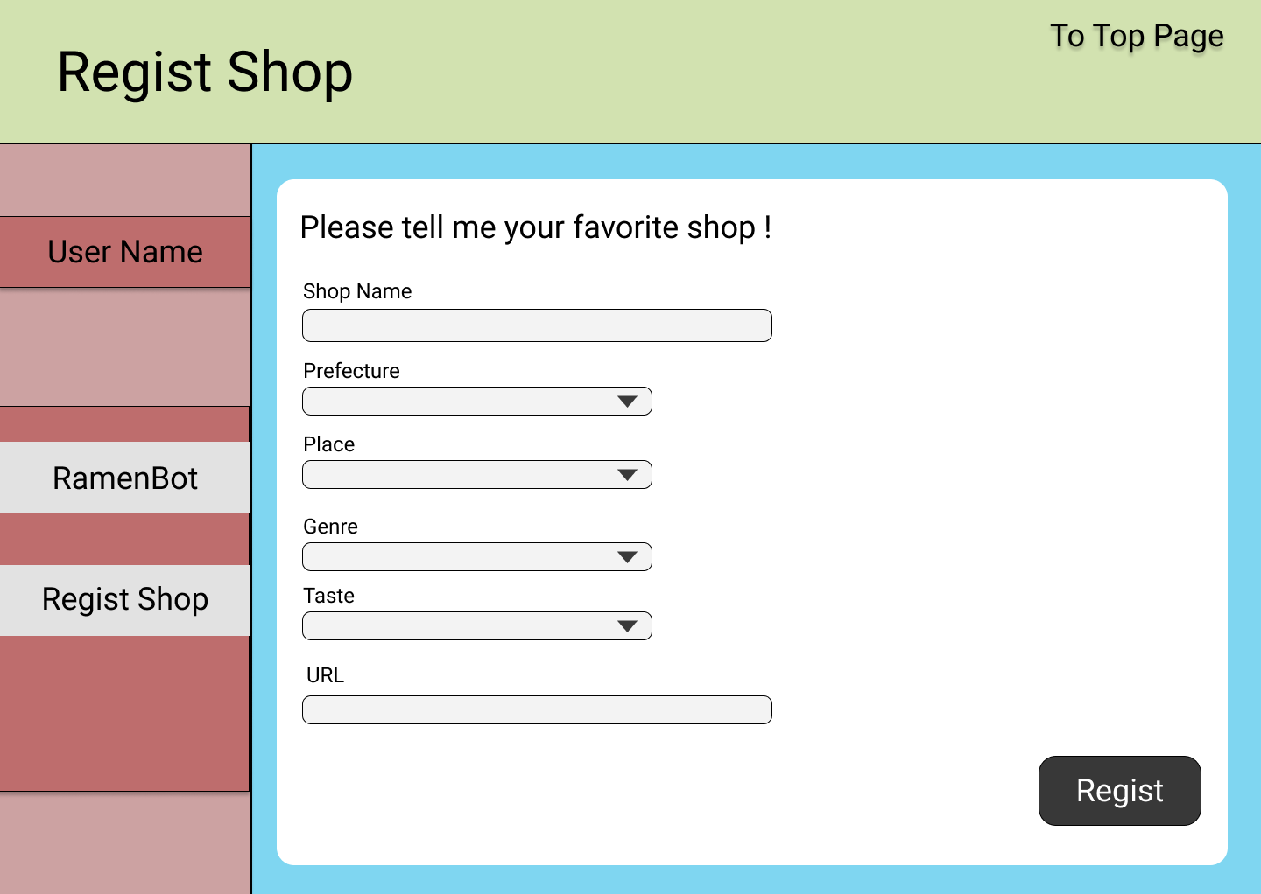

店名を入力

都道府県を選択するとPlaceAPIを呼び出し、PrefectureCdに合ったPlace一覧を表示する。

ジャンルを選択するとTasteAPIを呼び出し、GenreCdに合ったTaste一覧を表示する。

URLを入力
全部入力出来たらRegistボタンをクリックしてSpreadSheetに情報を飛ばす。

